表紙・改定履歴
Webダイレクト販売

画面設計書
Web申込み専用ページ外部サービス連携解除完了画面
G0218

© 2020 Sasuke Financial Lab Inc.

変 更 記 録
版数 REV. | 作成更新日 | 変 更 内 容 | 担 当
01 | 2021-02-04 | 初版 【Web申込-008】SNS連携解除 | 須永

画面概要
設計説明書 |  |  | システム |  |  | 画面名 |  | 画面ID
 |  |  | Webダイレクト販売 |  |  | Web申込み専用ページ外部サービス連携解除完了画面 |  | G0218

 | 1 | 画面概要

 |  | 外部サービスとの連携解除完了後に表示する画面である。

 |  | 連携解除の完了と、外部連携解除メールが送信された旨を伝える。(送信されたメールでは、パスワードの変更画面へのURLリンクが記載されている。)
 |  | この画面は初期表示後、ログアウト処理(セッション破棄)が行われる。

 | 2 | 画面遷移
 |  | 「G0217.Web申込み専用ページ |  |  |  |  |  | 「G0218Web申込み専用ページ
 |  | 外部サービス連携確認画面」 |  |  | 確認ポップアップ |  |  | 外部サービス連携解除完了画面」

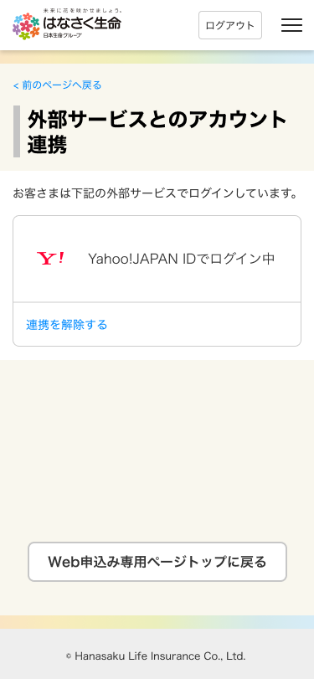
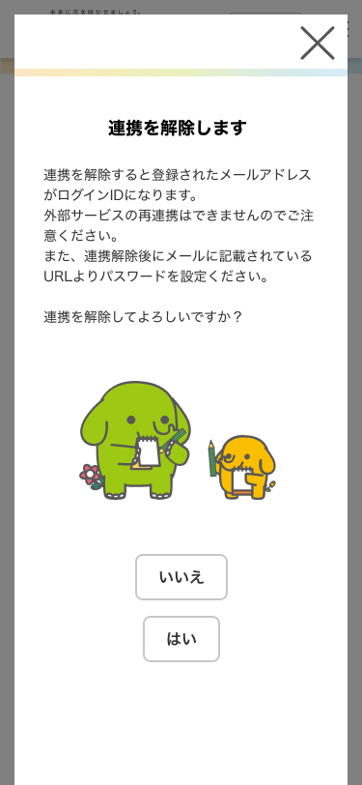
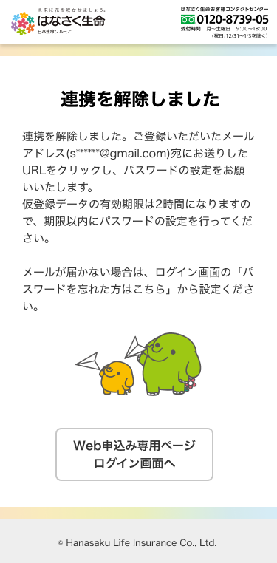

 |  |  |  |  |  |  | はい
 |  |  |  | 連携を解除する |  |  | (連携解除し連携解除メール送信)

 |  |  |  |  |  |  |  |  | ログアウト

画面レイアウト
画面レイアウト | システム | 画面名 | 画面ID
 | Webダイレクト販売 | Web申込み専用ページ外部サービス連携解除完了画面 | G0218

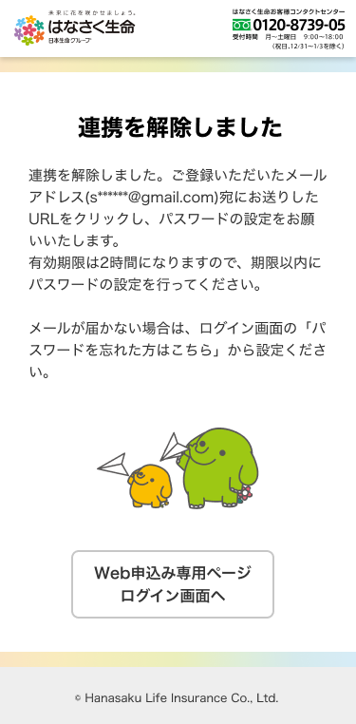

1
A

送信したメールアドレスを表示
一部はマスキングを行う

1
B

